Hoja1
 |  | CALCULADOR DE RECIBIDOR

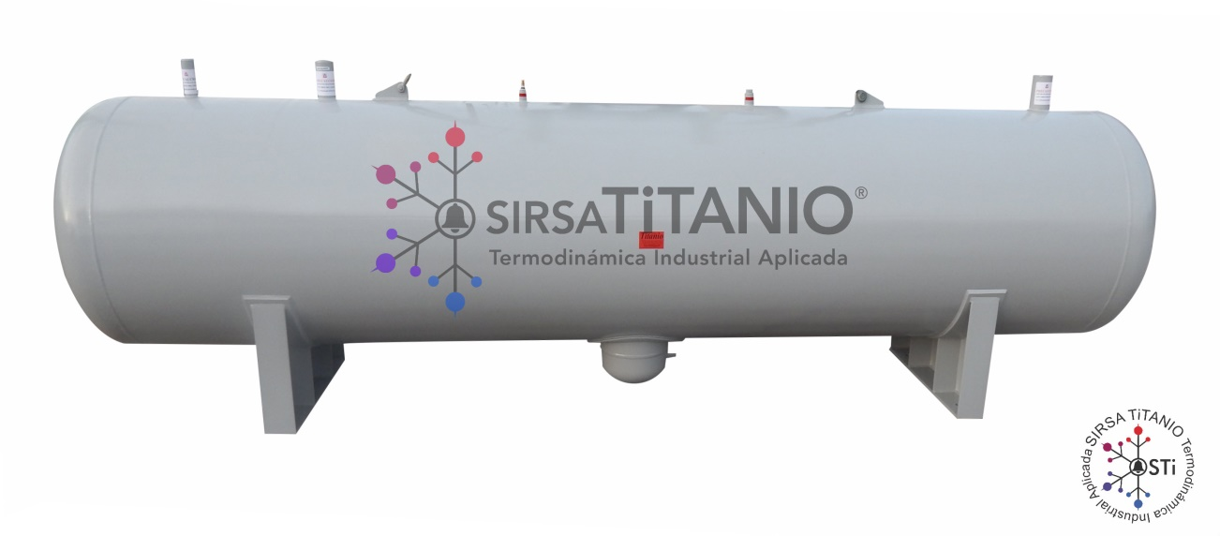

NOTA:
Escoja el diámetro de su preferencia. Proporcione la longitud deseada y automáticamente obtendrá el volumen interno por cada
pie de longitud al 90% de la capacidad en pie³ así como la carga de Amoniaco y Freon en libras
DIÁMETRO | LONGITUD |  | *CONEXIONES PROPUESTAS |  |  | VOLUMEN INTERNO | CARGA DE REFRIG
EXTERNO | TOTAL | ENTRADA | SALIDA | SEGURIDAD | IGUALACIÓN | X PIE DE LONGITUD | NH³ | R-22
PULGADAS | PIES |  |  |  | Y PURGA | AL 90% EN PIE³ | LBS | LBS
8 | 1 | 1 ½" | ½" | ½" | ½" | 0.31416 | 11.62392 | 22.61952
10 | 1 | 1 ½" | ½" | ½" | ½" | 0.491 | 18.167 | 35.352
12 | 1 | 1 ½" | ¾" | ½" | ½" | 0.707 | 26.159 | 50.904
14 | 1 | 2" | ¾" | ½" | ½" | 0.862 | 31.894 | 62.064
16 | 1 | 2" | 1" | ½" | ¾" | 1.141 | 42.217 | 82.152
18 | 1 | 2" | 1" | ½" | ¾" | 1.461 | 54.057 | 105.192
20 | 1 | 2" | 1 ¼" | ½" | ¾" | 1.964 | 72.668 | 141.408
24 | 1 | 3" | 1 ¼" | ¾" | 1" | 2.828 | 104.636 | 203.616
30 | 1 | 3" | 1 ½" | ¾" | 1" | 4.418 | 163.466 | 318.096
36 | 1 | 3" | 1 ½" | ¾" | 1 ¼" | 6.362 | 235.394 | 458.064
42 | 1 | 4" | 2" | 1" | 1 ¼" | 8.659 | 320.383 | 623.448
48 | 1 | 4" | 2" | 1" | 1 ½" | 11.309 | 418.433 | 814.248
60 | 1 | 6" | 2" | 1" | 1 ½" | 17.672 | 653.864 | 1272.384

